B - Infraestructura
 |  |  | GESTIÓN DOCUMENTAL |  |  |  |  |  |  |  |  |  |  |  |  |  |  |  |  | POLICÍA NACIONAL
Código:1GD-FR-0020
Fecha: 09/07/2025 |  |  | DIAGNÓSTICO INTEGRAL PARA LOS ARCHIVOS DE LA POLICÍA NACIONAL
Versión: 1
CONTINUIDAD DIAGNÓSTICO INTEGRAL PARA LOS ARCHIVOS DE LA POLICÍA NACIONAL

B. INFRAESTRUCTURA
ASPECTOS A TENER EN CUENTA
Los edificios y locaciones destinados como sedes de archivos, deberán cumplir con las condiciones de edificación, almacenamiento, medio ambiental, de seguridad y de mantenimiento que garanticen la adecuada conservación de los acervos documentales (Acuerdo 049 del 05/05/2000 "Por el cual se desarrolla el artículo 61 del capítulo 7º de conservación documentos el reglamento general de archivos sobre "condiciones de edificios y locales destinados a archivos").

B1. DATOS GENERALES Y UBICACIÓN DEL DEPÓSITO DE ARCHIVO
Fecha de Construcción |  |  |  |  |  | Acto Administrativo de construcción |  |  |  | Condición Legal del Bien Inmueble |  | Ubicación Geográfica |  |  |  |  |  |  |  |  | Ubicación específica
Día |  | Mes |  | Año |  |  |  |  |  |  |  | Zona |  |  | Punto cardinal |  |  | Unidad Administrativa
22 |  | 11 |  | 2016 |  | Contrato No. 45-6-16187-16 Mantenimiento Instalaciones de la Escuela |  |  |  | Propio (Institución) |  | Urbana |  |  | Noroccidente |  |  | Barrio |  |  | En la sede principal de la unidad (Interna)
B.2 ESTADO DE LA EDIFICACIÓN
Estado de la Construcción |  |  |  |  |  | Niveles de la Edificación |  | Nivel de Ubicación del Archivo |  | Servicios Básicos |  |  | Inmediaciones / áreas colindantes |  |  |  | Situaciones de Riesgo Detectadas
Construida |  |  |  |  |  | Uno |  | Uno |  | Luz, Agua, Alcantarillado, Internet, TV, Telefonía |  |  | Armerillos, Almacén de Intendencia
B.3 CONDICIONES TÉCNICAS MÍNIMAS EXIGIDAS
Área Administrativa |  |  |  | Zona de Consulta |  |  |  | Depósitos Documentales |  |  | Laboratorio de Microfilmación |  |  |  | Laboratorio de Digitalización |  |  |  | Zona Cuarentena (Biodeterioro)
Interno y Externo | Área en m² |  |  |  | Área en m² |  |  |  | Área en m² |  |  | Área en m² |  |  |  | Área en m² |  |  |  | Área en m²
 | 10 |  |  |  | 10 |  |  |  | 51 |  |  | NA |  |  |  | NA |  |  |  | NA
Las diferentes áreas se encuentran aisladas |  |  |  |  |  |  | Si | Número de Depósitos Documentales |  |  |  |  |  |  | Total de m² asignados
ESTANTERÍA / ARCHIVADORES, SEÑALÉTICA Y SISTEMA DE ILUMINACIÓN
Estantería |  | Clase y Altura |  |  |  |  |  | Sistema de Iluminación |  | Existencia de Luz |  |  |  |  | Señalética, rutas de evacuación, plan de contingencia frente a desastres |  | El Archivo de la Unidad cuenta con sistema de señalización
 |  | Fija de un nivel con 2,20 metros de altura |  |  |  |  |  |  |  | Natural y artificial |  |  |  |  |  |  | Orientadoras, Informativas, Direccionales, Identificativas, Reguladoras, Ornamentales |  |  |  |  |  |  | Aire Acondicionado
 |  | Longitud |  |  |  |  |  |  |  | Sistema Utilizado |  |  |  |  |  |  | Se cuenta con plan de emergencia y contingencia |  |  |  |  |  |  | Deshumificador
 |  | Estantería de menos de 100 metros de longitud |  |  |  |  |  |  |  | Incandescente |  |  |  |  |  |  | Si |  |  |  |  |  |  | Extractor
 |  | Capacidad de soportar peso |  |  |  |  |  |  |  | Intensidad e impacto |  |  |  |  |  |  | Rutas de evacuación y salidas de emergencia |  |  |  |  |  |  | Extractor Eléctrico
 |  | Cada bandeja no soporta un peso de 100 kg / mt lineal |  |  |  |  |  |  |  | Radiación visible lumínica menor o igual a 100 lux. |  |  |  |  |  |  | El Archivo cuenta con una salida debidamente señalizada |  |  |  |  |  |  | Humificador
SISTEMA DE VENTILACIÓN Y CONDICIONES AMBIENTALES |  |  |  |  |  |  |  |  |  |  |  |  |  |  |  |  |  |  |  |  |  |  |  | Luxómetro
Ventilación |  | Clase de Ventilación |  |  |  |  |  | Los depósitos cuentan con sistemas de regulación ambiental |  | Condiciones Ambientales |  |  |  |  | Mantenimiento y Limpieza |  | Área Administrativa |  |  |  |  |  |  | Termohigrómetro
 |  | Natural y artificial |  |  |  |  |  |  |  | Control, regulación y verificaión de Humedad Relativa, Temperatura, iluminación, polvo |  |  |  |  |  |  | Mensual |  |  |  |  |  |  | Ventiladores
 |  | Sistema de Ventilación Artificial |  |  |  |  |  |  |  | De no aplicarse ningún sistema, escoja el motivo |  |  |  |  |  |  | Área de Consulta y Depósitos |  |  |  |  |  |  | Todos los anteriores
 |  | Extractores e Inyectores de Aire |  |  |  |  |  |  |  | No hay suficiente personal |  |  |  |  |  |  | Diario |  |  |  |  |  |  | Aire Acondicionado - Deshumificador
 |  | Sistema de Ventilación Naturales |  |  |  |  |  |  |  | Nombre los equipos existentes en el depósito documental ( aire acondicionado, Deshumificador, Extractor, Extractor eléctrico, Humificador, Luxómetro, Termohigrómetro, Ventiladores |  |  |  |  |  |  | Laboratorios de Digitalización y Microfilmación |  |  |  |  |  |  | Aire Acondiconado - Humificador
 |  | Ventanas |  |  |  |  |  |  |  | Deshumificador, Extractor, Extractor eléctrico, Luxómetro, Termohigrómetro. |  |  |  |  |  |  | No Aplica |  |  |  |  |  |  | Aire Acondicioando - Luxómetro
B.4 SISTEMA DE SEGURIDAD |  |  |  |  |  |  |  |  |  |  |  |  |  |  |  |  |  |  |  |  |  |  |  | Aire Acondiconado - Termohoigrómetro
Circuito Cerrado de Televisión |  |  | Fecha último mantenimiento |  | Sistema Biométrico |  |  | Fecha último mantenimiento |  | Alarma contra robos |  | Fecha último mantenimiento |  | Sistema Contra Incendios (Detención y Extinción) |  |  | Fecha último mantenimiento |  | Seguridad Policial |  |  | Cantidad personal por turno |  | Aire Acondicionado - Ventiladores
Si |  |  | GARANTIA |  | Si |  |  | GARANTIA |  | Si |  | GARANTIA |  | Si |  |  | GARANTIA |  | Si |  |  | na |  | Deshumificador - Extractor
B.5 ELEMENTOS Y EQUIPOS ASIGNADOS AL GRUPO DE GESTIÓN DOCUMENTAL Y DEPÓSITOS DOCUMENTALES |  |  |  |  |  |  |  |  |  |  |  |  |  |  |  |  |  |  |  |  |  |  |  | Deshumificador - Extractor eléctrico
Elementos |  |  |  |  | Cantidad | Fecha último mantenimiento o calibración |  |  | Elementos |  |  |  |  | Cantidad | Equipos |  |  |  |  | Cantidad | Fecha último mantenimiento o calibración |  |  | Deshumificador - Luxómetro
Cuenta con extintores CO2 |  |  |  |  | 1 | 1 | 11 | 2025 | Puestos de Trabajo |  |  |  |  | 3 | Termohigrómetros |  |  |  |  | 1 | 24 | 11 | 2025 | Deshumificador - Termohigrometro
Cuenta con extintores Multipropósito |  |  |  |  | 3 | 1 | 11 | 2025 | Teléfonos |  |  |  |  | 1 | Deshumidificadores / Humidificadores |  |  |  |  | 1 | 24 | 11 | 2025 | Deshumificador - ventiladores
Cuenta con extractores de aire |  |  |  |  | 2 | 21 | 12 | 2025 | Unidades de Conservación (Cajas) |  |  |  |  | 400 | Equipos de Microfilmación |  |  |  |  | 0 | DD | MM | AAAA | Extractor - Humificador
Cuenta con sensores de movimiento: |  |  |  |  | 1 | N/A | N/A | N/A | Unidades de Conservación (Carpetas) |  |  |  |  | 200 | Equipos de digitalización (Escáneres) |  |  |  |  | 0 | DD | MM | AAAA | Extractor - Luxómetro
Otros |  |  |  |  | 1 | N/A | N/A | N/A | Equipos de Cómputo |  |  |  |  | 3 | Impresoras- fotocopiadoras |  |  |  |  | 1 | DD | MM | AAAA | Extractor Termohigrómetro
Cuáles? |  |  | Sistema de Reconocimiento Facial y bieometrico - Extintor K 01 01/08/2025 Calibracion o mantenimiento mediante contrato se realizo actividad |  |  |  |  |  |  |  |  |  |  |  |  |  |  |  |  |  |  |  |  | Extractor Ventiladores
EVIDENCIA FOTOGRÁFICA |  |  |  |  |  |  |  |  |  |  |  |  |  |  |  |  |  |  |  |  |  |  |  | Extractor -eléctrico Humificador
ANEXAR REGISTRO FOTOGRÁFICO QUE DEN CUENTA DE LAS CONDICIONES TÉCNICAS MÍNIMAS QUE PRESENTA LA ESTRUCTURA DEL ARCHIVO, EQUIPAMIENTO Y MOBILIARIO, ESTANTERÍA, SEÑALÉTICA Y SEGURIDAD, LAS ÁREAS COLINDANTES Y EL ESTADO DE LA INFORMACIÓN ADMINISTRADA POR LA UNIDAD |  |  |  |  |  |  |  |  |  |  |  |  |  |  |  |  |  |  |  |  |  |  |  | Extractor eléctrico- Luxómetro
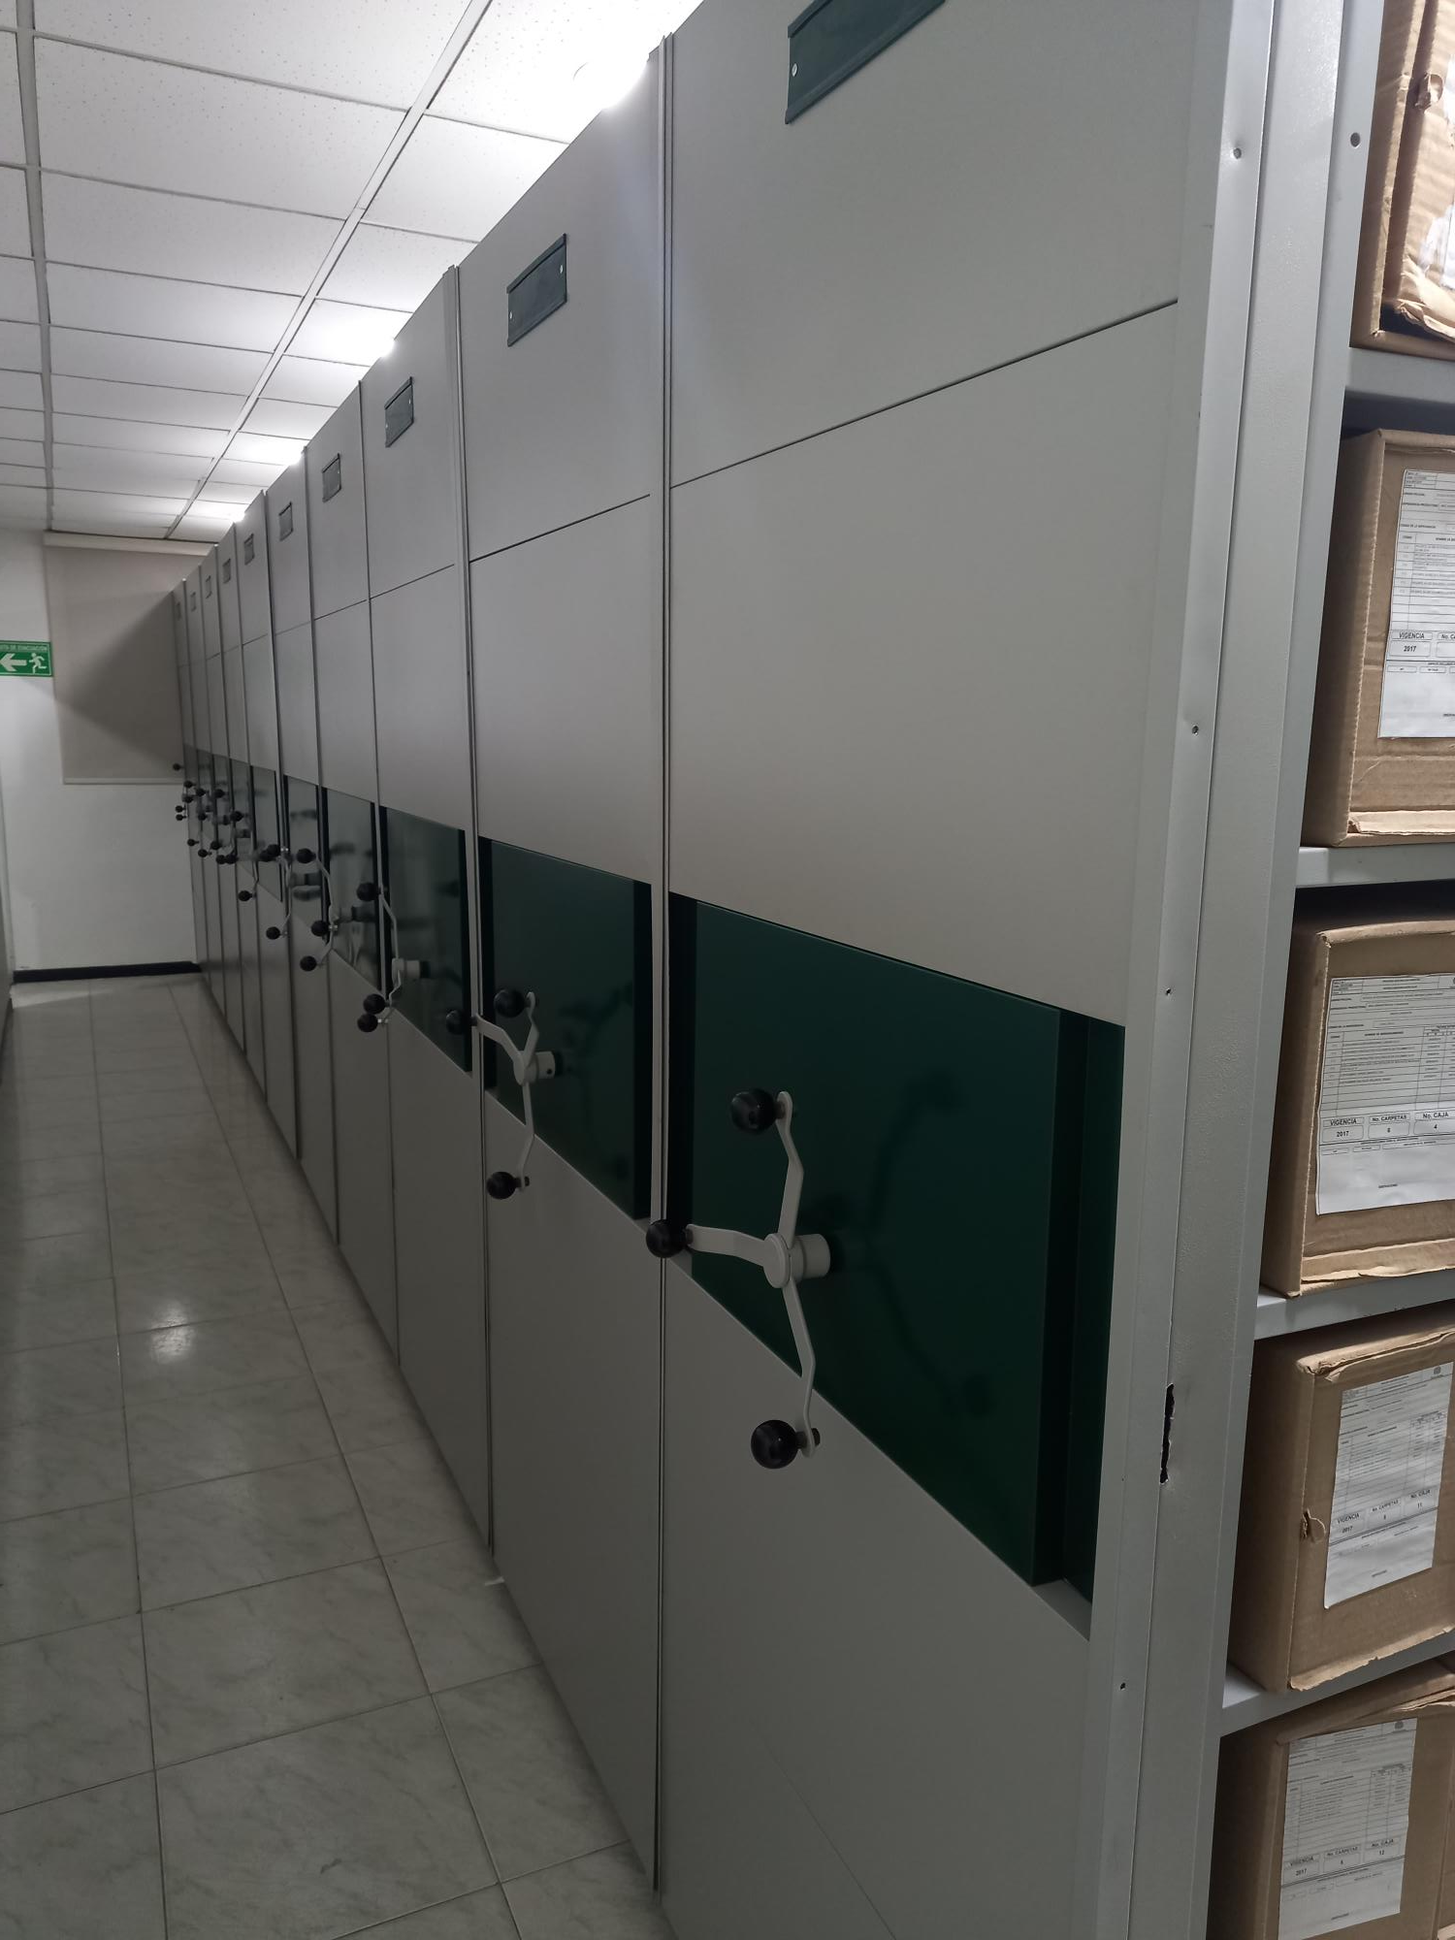 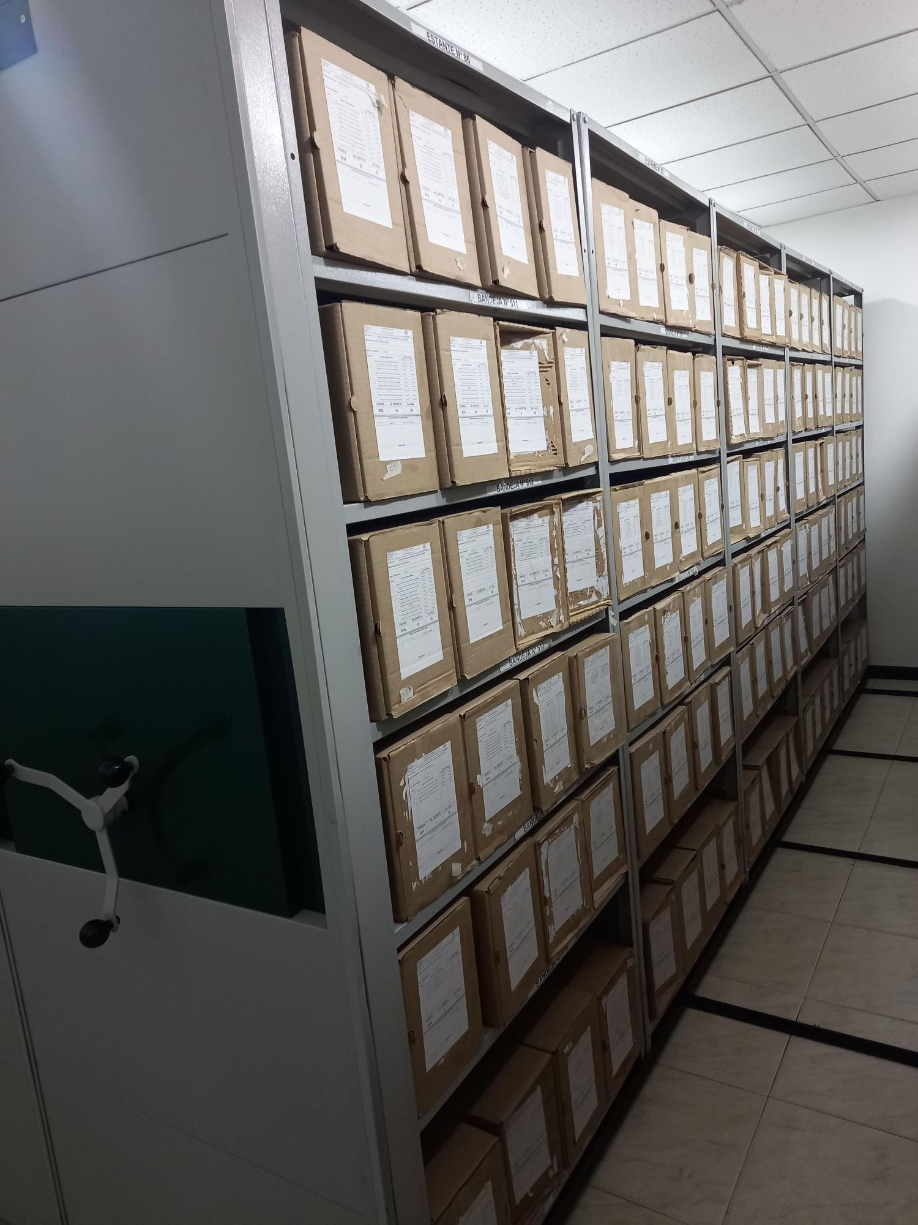 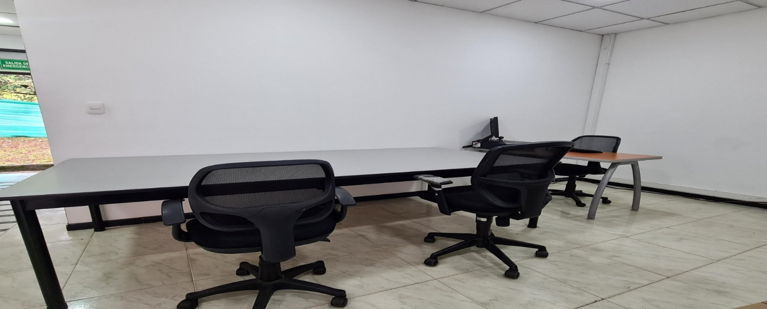 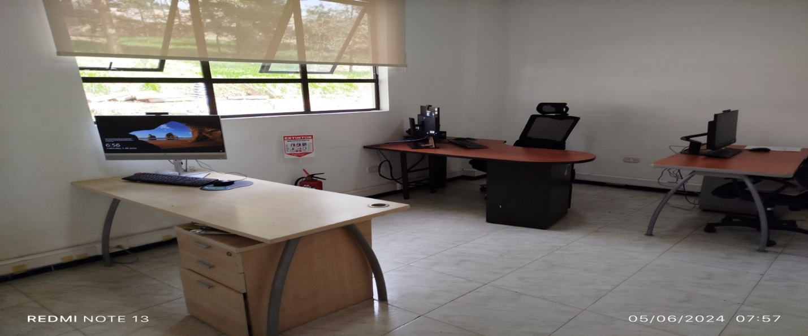 |  |  |  |  |  |  |  |  |  |  |  |  |  |  |  |  |  |  |  |  |  |  |  | Extractor eléctrico - Termohigrómetro
 |  |  |  |  |  |  |  |  |  |  |  |  |  |  |  |  |  |  |  |  |  |  |  | Extractor eléctrico - Ventiladores
 |  |  |  |  |  |  |  |  |  |  |  |  |  |  |  |  |  |  |  |  |  |  |  | Humificador - Luxómetro
 |  |  |  |  |  |  |  |  |  |  |  |  |  |  |  |  |  |  |  |  |  |  |  | Humificador - Termohigrómetro
 |  |  |  |  |  |  |  |  |  |  |  |  |  |  |  |  |  |  |  |  |  |  |  | Humificador - Ventiladores
 |  |  |  |  |  |  |  |  |  |  |  |  |  |  |  |  |  |  |  |  |  |  |  | Aire Acondicionado - Deshumificador - Humificador
 |  |  |  |  |  |  |  |  |  |  |  |  |  |  |  |  |  |  |  |  |  |  |  | Aire Acondiconado - Humificador -
 |  |  |  |  |  |  |  |  |  |  |  |  |  |  |  |  |  |  |  |  |  |  |  | Aire Acondicioando - Luxómetro
 |  |  |  |  |  |  |  |  |  |  |  |  |  |  |  |  |  |  |  |  |  |  |  | Aire Acondiconado - Termohoigrómetro
 |  |  |  |  |  |  |  |  |  |  |  |  |  |  |  |  |  |  |  |  |  |  |  | Aire Acondicionado - Ventiladores

Fecha de Elaboración |  |  |  | 15 | 3 | 2026 |  | Fecha de Elaboración |  |  | 15 | 3 | 2026 |  |  |  |  | VISTO BUENO JEFE DE LA UNIDAD
Diagnóstico Elaborado por: |  |  |  |  |  |  |  | Jefe Grupo de Gestión Documental o quien haga sus veces |  |  |  |  |  |  | Jefe o Comandante de Unidad
 |  |  |  | Grado Nombres y Apellidos |  |  |  |  |  |  | Grado Nombres y Apellidos |  |  |  |  |  |  | Grado Nombres y Apellidos

Firma |  |  |  |  |  |  |  | Firma |  |  |  |  |  |  | Firma

D - Sistema Integrado de C -SIC
CONTINUIDAD DIAGNÓSTICO INTEGRAL PARA LOS ARCHIVOS DE LA POLICÍA NACIONAL

D. SISTEMA INTEGRADO DE CONSERVACIÓN-SIC
1. PLAN DE CONSERVACIÓN DOCUMENTAL
1. Programas |  |  |  |  | Clase de Archivo |  | Actividad |  | Evidencia |  | periodicidad |  | Observaciones
1. Capacitación y sensibilización del personal |  |  |  |  | Archivo Central |  | Mediante actas de capacitación se deja constancia de las socializaciones en temas de gestión documental, que se realiza con el personal que labora en la Escuela de Postgrados de Policía Miguel Antonio lleras pizarro. |  | Acta No. AC-2025-000170 - ESPOL del 06/02/2025 Acta No. AC-2025-000404-ESPOL del 14/03/ 2025 Acta No. AC-2025-000752-ESPOL del 22/05 2025 Acta No. AC-2025-000855-ESPOL del 16/062025 CO No. GS-2025-000604-ESPOL del 22/01/2025. CO No. GS-2025-000980-ESPOL del 03/02/ 2025 CO No.GS-2025-002560-ESPOL del 20/03/2025 CO No. GS-2025-003324-ESPOL del 09/04/2025 CO No.GS-2025-003643-ESPOL del 22/04/2025 CO No. GS-2025-004777-ESPOL del 22/05/ 2025 CO No. GS-2025-004779-ESPOL del 22/05/ CO No. GS-2025-000604-ESPOL Correo Nro. 051 / ESPOL - GUGED del 31 /03/2025 Correo Nro. 0083 / ESPOL - GUGED del 19/05/2025 |  | Trimestral
2. Inspección y mantenimiento de sistemas de almacenamiento e instalaciones físicas |  |  |  |  | Archivo Central |  | Mediante comunicaciones oficiales se solicitó el mantenimiento preventivo a las instalaciones del archivo central de este centro educaivo y la ampliación del depósito documental, el cual se encuentra totalmente lleno. |  | Comunicación Oficial E No. GS-2025-000750-ESPOL Comunicación Oficial E No. GS-2025-002991-ESPOL Comunicación Oficial E No GS-2025-002992-ESPOL |  | Anual |  | Cambio del sistemar electrico y cubierta en al mes de diciembre del 2025
3. Saneamiento ambiental: desinfección, desratización y desinsectación |  |  |  |  | Archivo Central |  | Se realizó la limpieza mensual de estanterías, cajas y carpetas de acuerdo al cronograma de limpieza, y se llevó a cabo el control semestral de plagas mediante el proceso de fumigación. |  | Certificado de fumnigación empresa Servicio y Distribuciones Amaya Porras DYSAP LTDA NIT No. 901.096.370-0, quedando como soporte certificado de fumigación de control de plagas con código único de verificación Nro.475 y Nro.577 del 08/11/2024. CO GS-2025-005555-ESPOL correo electrónico Nro. 0087 / ESPOL - GUGED |  | Semestral
4. Monitoreo y control de condiciones ambientales |  |  |  |  | Archivo Central |  | Reportes de temperatura y humedad relativa que se toma del termohigrómetro y se diligencia el formato 1GD-FR-0015, enviando mensualmente el respectivo informe al señor director de este centro educativo. |  | Comunicación Oficial E No GS-2025-001379-ESPOL Comunicación Oficial E No GS-2025-002174-ESPOL Comunicación Oficial E No GS-2025-003402-ESPOL Comunicación Oficial E No GS-2025-004576-ESPOL Comunicación Oficial E No GS-2025-005230-ESPOL Comunicación Oficial E No GS-2025-006007-ESPOL Comunicación Oficial E No GS-2025-006860-ESPOL Comunicación Oficial E No GS-2025-006924-ESPOL Comunicación Oficial E No GS-2025-007821-ESPOL Comunicación Oficial E No GS-2025-009687-ESPOL Comunicación Oficial E No GS-2025-009916-ESPOL Comunicación Oficial E No GS-2025-010783-ESPOL |  | Diario
5. Almacenamiento y re-almacenamiento |  |  |  |  | Archivo Central |  | En la reorganización del fondo acumulado, documentación producida en la vigencia 1999 y 2009 se reemplazaron las unidades de conservación que presentaban nivel de desgaste; así mismo durante el primer semestre y segundo semestre de la vigencia 2025, se realizó la entrega de 150 cajas y 750 carpetas a las dependencias que conforman la Escuela de Postgrados de Policía Miguel Antonio Lleras Pizarro, las cuales fueron solicitadas mediante correo electrónico. |  | se realizó el cambio de unidades de conservaciòn cajas 661 y carpetas y 925 carpetas a las dependencias que conforman la Escuela de Postgrados de Policía Miguel Antonio Lleras Pizarro, las cuales fueron solicitadas mediante correo electrónico. |  | Semestral
6. Prevención de emergencias y atención de desastres. |  |  |  |  | Archivo Central |  | El plan de emergencia y atención de desastres para el archivo central de la Escuela de Postrados de Policía socializado al personal que este centro educativo, correo electrónico Nro. 0093 / DIREC – GUGED del 2024. |  | GS-2025-010235-ESPOL AE-2025-001619-ESPOL AC-2025-001675-ESPOL correo electrónico Nro. 0070 / DIREC – GUGED del 13/04/2025 correo electrónico Nro. 0052 / DIREC – GUGED del 11/04/2025 |  | Semestral
2. PLAN DE PRESERVACIÓN DIGITAL
2. Plan |  |  |  |  | Clase de Archivo |  | Actividad |  | Evidencia |  | periodicidad |  | Observaciones
1. Preservación digital a largo plazo |  |  |  |  | Archivo Central |  | informé actividades socialización plan de preservación digital |  | GS-2025-010817-ESPOL GS-2025-009877-ESPOL |  | Anual |  | No Aplica
EVIDENCIA FOTOGRÁFICA
SE ANEXA REGISTRO FOTOGRÁFICO QUE DEN CUENTA DE LAS CONDICIONES DE ORGANIZACIÓN, ADMINISTRACIÓN, CUSTODIA Y CONSERVACIÓN DE LOS ACERVOS DOCUMENTALES
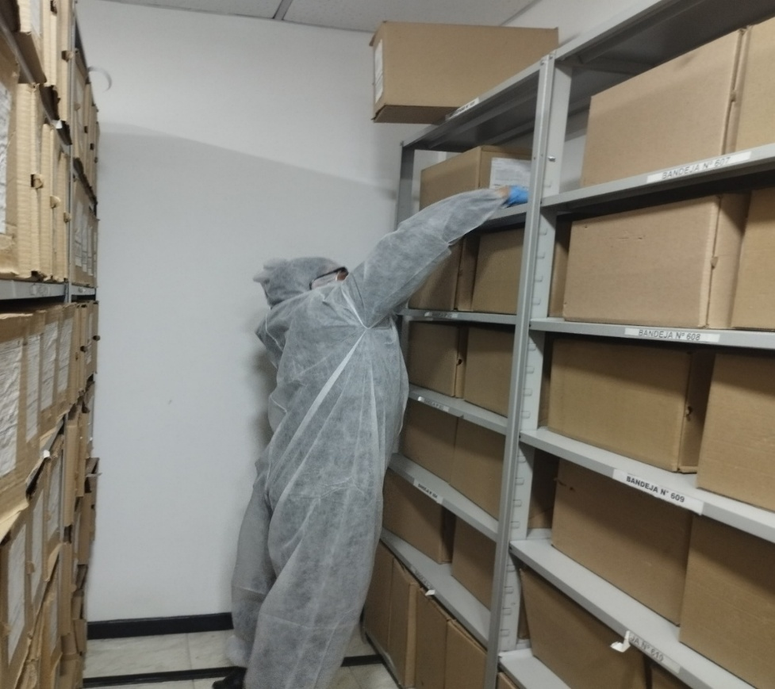
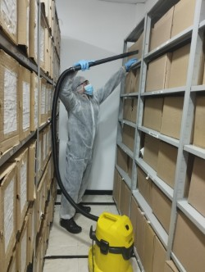
Plan de conservación de documental

Fecha de Elaboración |  | 15 | 3 | 2026 |  | Fecha de Elaboración |  | 15 | 3 | 2026 | VISTO BUENO JEFE DE LA UNIDAD
Diagnóstico Elaborado por: |  |  |  |  |  | Jefe Grupo de Gestión Documental o quien haga sus veces |  |  |  |  | Jefe o Comandante de Unidad
 | Grado Nombres y Apellidos |  |  |  |  |  | Grado Nombres y Apellidos |  |  |  |  | Grado Nombres y Apellidos
Firma |  |  |  |  |  | Firma |  |  |  |  | Firma

